Основная (Прил. №1)
 |  |  |  |  |  | Приложение № 1к договору поставки № ___________________
 |  |  |  |  |  | от "_______" _____________________ 200___ года
 | ПРАЙС-ЛИСТ ИП Войнов И.В. (24/09/2013г.) дляТД "Бэмби"

№ п/п | фото товара | Артикул | Наименование | Цена базовая поставщика | Цена поставки с максимальной скидкой (30%) | Кол-во в коробке | дополнитель-ная скидка

1 | 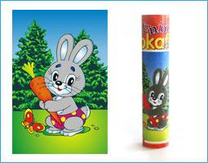 | F1001 | Бархатный пазл "Зайчик" | 89 | 62.3 | 28 | 50
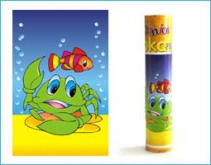 2 |  | F1002 | Бархатный пазл "Крабик" | 89 | 62.3 | 28 | 50
3 | 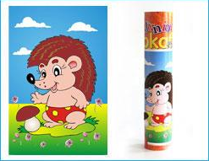 | F1003 | Бархатный пазл"Ежик" | 89 | 62.3 | 28 | 50
4 | 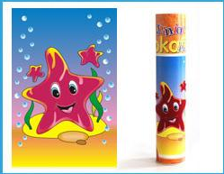 | F1004 | Бархатный пазл "Звездочка" | 89 | 62.3 | 28 | 50
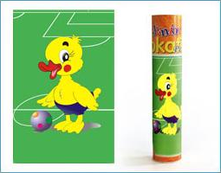 5 |  | F1005 | Бархатный пазл"Утенок" | 89 | 62.3 | 28 | 50
6 | 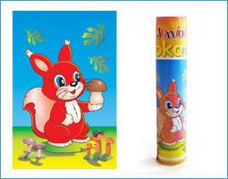 | F1006 | Бархатный пазл"Белочка" | 89 | 62.3 | 28 | 50
7 |  | F1007 | Бархатный пазл"Бегемотик" | 89 | 62.3 | 28 | 50
8 |  | F1008 | Бархатный пазл"Медвежонок" | 89 | 62.3 | 28 | 50
9 |  | F1009 | Бархатный пазл"Дельфин" | 89 | 62.3 | 28 | 50
10 |  | F1010 | Бархатный пазл"Попугай" | 89 | 62.3 | 28 | 50
11 | 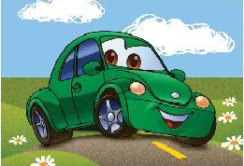 | В1001 | Бархатный пазл с раскраской "Веселые машинки" №1 | 93.6 | 65.5 | 28 | 50
12 | 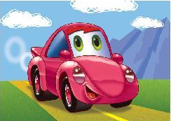 | В1002 | Бархатный пазл с раскраской "Веселые машинки" №2 | 93.6 | 65.5 | 28 | 50
13 |  | В1003 | Бархатный пазл с раскраской "Веселые машинки" №3 | 93.6 | 65.5 | 28 | 50
14 |  | В1011 | Бархатный пазл с раскраской "Веселые машинки" №4 | 93.6 | 65.5 |  | 50
15 |  | В1004 | Бархатный пазл с раскраской"Пингвин" | 93.6 | 65.5 | 28 | 50
16 |  | В1005 | Бархатный пазл с раскраской "Мышонок" | 93.6 | 65.5 | 28 | 50
17 |  | В1006 | Бархатный пазл с раскраской"Лисичка" | 93.6 | 65.5 | 28 | 50
18 |  | B1012 | Бархатный пазл с раскраской "Ежик" осень | 93.6 | 65.5 | 28 | 50
19 |  | В1007 | Бархатный пазл с раскраской"Куколка"№1 | 93.6 | 65.5 | 28 | 50
20 |  | В1008 | Бархатный пазл с ракраской "Куколка"№2 | 93.6 | 65.5 | 28 | 50
21 |  | В1009 | Бархатный пазл с раскраской "Куколка"№3 | 93.6 | 65.5 | 28 | 50
22 |  | В1010 | Бархатный пазл с раскраской "Куколка"№4 | 93.6 | 65.5 | 28 | 50
23 |  | Р1001 | Бархатный пазл "Принцесса" №1с короной | 95 | 66.5 | 28 | 50
24 |  | Р1002 | Бархатный пазл "Принцесса" №2 с короной | 95 | 66.5 | 28 | 50
25 |  | Р1003 | Бархатный пазл "Принцесса" №3с короной | 95 | 66.5 | 28 | 50
26 |  | Р1004 | Бархатный пазл "Принцесса" №4с короной | 95 | 66.5 | 28 | 50
27 |  | Р1005 | Бархатный пазл "Принцесса" №5с короной | 95 | 66.5 | 28 | 50
28 |  | Р1006 | Бархатный пазл "Принцесса" №6с короной | 95 | 66.5 | 28 | 50
41 | 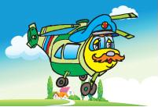 | T1001 | Бархатный пазл с машиной-моделькой №1 | 95 | 66.5 | 28 | 50
42 | 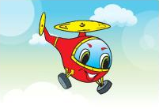 | T1002 | Бархатный пазл с машиной-моделькой №2 | 95 | 66.5 | 28 | 50
43 | 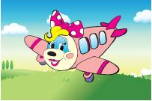 | T1003 | Бархатный пазл с машиной-моделькой №3 | 95 | 66.5 | 28 | 50
44 | 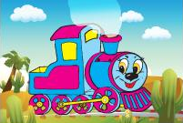 | T1004 | Бархатный пазл с машиной-моделькой №4 | 95 | 66.5 | 28 | 50
45 | 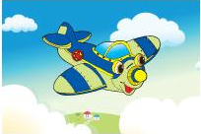 | T1005 | Бархатный пазл с машиной-моделькой №5 | 95 | 66.5 | 28 | 50
46 |  | T1006 | Бархатный пазл с машиной-моделькой №6 | 95 | 66.5 | 28 | 50
47 | 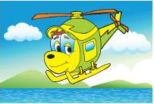 | T1007 | Бархатный пазл с машиной-моделькой №7 | 95 | 66.5 | 28 | 50
62 |  | R1001 | Бархатные раскраски (4 картинки) с карадашами | 89 | 62.3 | 28 | 55
63 |  | R1002 | Бархатные раскраски (4 картинки) с карадашами | 89 | 62.3 | 28 | 55
64 |  | R1003 | Бархатные раскраски (4 картинки) с карадашами | 89 | 62.3 | 28 | 55
65 |  | R1004 | Бархатные раскраски (4 картинки) с карадашами | 89 | 62.3 | 28 | 55
66 |  | R1005 | Бархатные раскраски (4 картинки) с карадашами | 89 | 62.3 | 28 | 55
67 |  | R1006 | Бархатные раскраски (4 картинки) с карадашами | 89 | 62.3 | 28 | 55
68 |  | M1001 | Бархатные блоки "Цветок" | 99.6 | 69.6 | 28
69 |  | M1002 | Бархатные блоки "Ракета" | 99.6 | 69.6 | 28
70 |  | M1003 | Бархатные блоки "Мишка" | 99.6 | 69.6 | 28
71 |  | M1004 | Бархатные блоки "Игрушка" | 99.6 | 69.6 | 28
72 |  | M1005 | Бархатные блоки "Гусеничка" | 99.6 | 69.6 | 28
73 |  | M1006 | Бархатные блоки "Зайка" | 99.6 | 69.6 | 28
74 | 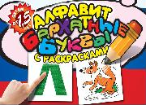 |  | Методическое пособие с бархатным покрытием "Русский язык" | 210 | 147 | 18
75 | 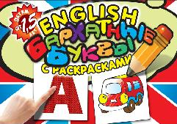 |  | Методическое пособие с бархатным покрытием "Английский язык" | 210 | 147 | 18
76 | 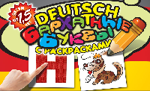 |  | Методическое пособие с бархатным покрытием "Немецкий язык" | 210 | 147 | 18
77 | 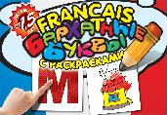 |  | Методическое пособие с бархатным покрытием "Французский язык" | 210 | 147 | 18
78 | 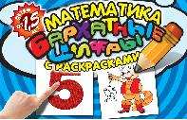 |  | Методическое пособие с бархатным покрытием "Математика" | 210 | 147 | 18
79 |  | Н1001 | Бархатный пазл с раскраской "Снегурочка"№1 | 93.6 | 65.5 | 28 | 45
80 |  | Н1005 | Бархатный пазл с раскраской "Дед Мороз" | 93.6 | 65.5 | 28 | 45
81 |  | Н1003 | Бархатный пазл с раскраской "Снеговик" №1 | 93.6 | 65.5 | 28 | 45
82 |  | Н1006 | Бархатный пазл с раскраской "Елочка" | 93.6 | 65.5 | 28 | 45
83 |  | Н 1002 | Бархатный пазл с раскраской "Снегурочка" №2 | 93.6 | 65.5 | 28 | 45
84 |  | Н 1004 | Бархатный пазл с раскраской "Снеговик" №2 | 93.6 | 65.5 | 28 | 45

 | Поставщик

 | ____________________/______________________

